keyboard menu
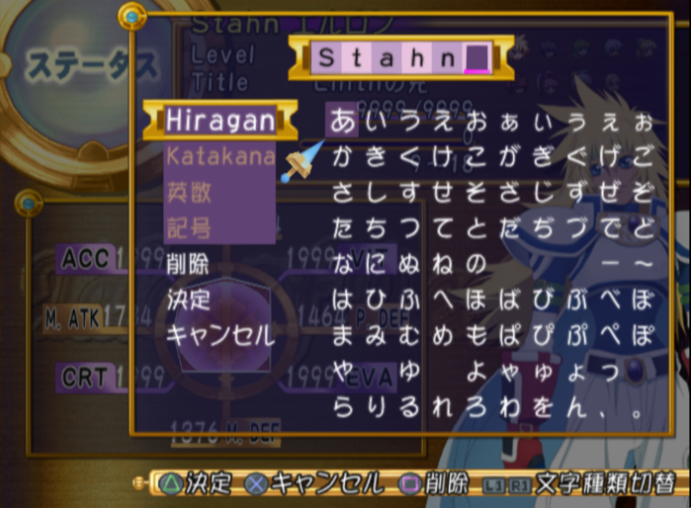
Japanese | Jhex | English option | Ehex | jHex length | eHex length | Length Match?
決定 | E0 75 9C 5F | OK | 4f 4b 00 00 | 11 | 11 | TRUE
キャンセル | 9A 4A 9A 82 9A 92 9A 58 9A 8A | Cancel | 20 43 61 6e 63 65 6c 00 00 00 | 29 | 29 | TRUE
削除 | E1 BC E3 4B | Rmv | 20 52 4d 56 | 11 | 11 | TRUE
文字種類切替 | E8 A9 E2 5F E2 A9 EA AA E4 64 E5 4F | Next Cat | 20 4e 65 78 74 20 4b 65 79 00 00 00 | 35 | 35 | TRUE
 |  |  |  | 0 | 0 | TRUE
 |  |  |  | 0 | 0 | TRUE
デフォルト | 9A 65 9A 73 9A 46 9A 8A 9A 66 | Default | 44 65 66 61 75 6c 74 00 00 00 | 29 | 29 | TRUE
元に戻す | E0 9B 99 D2 E9 BF 99 C0 | Undo | 55 6e 64 6f 00 00 00 00 | 23 | 23 | TRUE
キャンセル | 9A 4A 9A 82 9A 92 9A 58 9A 8A | Cancel | 43 61 6e 63 65 6c 00 00 00 00 | 29 | 29 | TRUE
決定 | E0 75 9C 5F | OK | 4f 4b 00 00 | 11 | 11 | TRUE
削除 | E1 BC E3 4B | Rmv | 52 6d 76 00 | 11 | 11 | TRUE
記号 | 9F 4D E1 60 00 00 00 | Symbols | 53 79 6d 62 6f 6c 73 | 20 | 20 | TRUE
英数 | 9D 92 E3 E3 00 00 00 | Letters | 4c 65 74 74 65 72 73 | 20 | 20 | TRUE
カタカナ | 9A 48 9A 5D 9A 48 9A 68 | Katakana | 4B 61 74 61 6B 61 6E 61 | 23 | 23 | TRUE
ひらがな | 99 D9 99 F0 99 B3 99 D1 | Hiragana | 48 69 72 61 67 61 6E 61 | 25 | 23 | FALSE

